4. Dosis og dosishastighed
Region : |  |  |  |  |  |  | Kontroltype : |  |  |  |  |  | Leverandør :
Hospital / Sygehus : |  |  |  |  |  |  | Modalitetstype |  | Bi-plan |  |  |  | Dato for kontrol :
Afdeling : |  |  |  |  |  |  | Apparat / Model : |  |  |  |  |  | Kontrol udført af :
Rum nr. : |  |  |  |  |  |  | Serie nr.: |  |  |  |  |  | Rapport afsendt :
Medusa nr. / Apparat nr.: |  |  |  |  |  |  | Leverandør ID :

4. Kontrol af dosis og dosishastighed

4.1 KAP-værdi ( PKA ) |  |  |  |  | Modtagekontrol og Statuskontrol

4.1 Testparametre |  |  |  |  |  |  |  |  |  |  |  |  | Bemærkninger
Test mode : | Manual / Automatik
Måleudstyr : | Dosimeter. Testobjekt med kendte mål eller målebånd/røntgenlineal.
 | Evt. kan kalibreret løst/reference KAP-meter anvendes til kontrol af indbygget KAP-meter.
Procedure : | Notér hvilke dosisindikatorer på apparatets display, der er synlige for brugeren.
 | Kontrol af apparatets KAP-værdi udføres uden leje i strålegangen og kan udføres på to måder:
 | 1. Måling af PKA med dosimeter:
 | Anbring et testobjekt med veldefineret areal direkte på billeddetektoren (f.eks. en Cu-plade eller et testfantom).
 | Dosimeteret anbringes centralt i strålefeltet oven på testfantomet.
 | Justér blænderne så blændekanter flugter med testfantomets kontur og et veldefineret areal opnås.
 | Alternativt kan feltstørrelsen måles med målebånd/røntgenlineal eller fuld udblænding ved kendt feltstørrelse kan anvendes.
 | Før gennemlysning igangsættes aflæses værdien PKA1 som angivet på gennemlysningsapparatet.
 | Efter endt gennemlysning aflæses værdien PKA2 som angivet på gennemlysningsapparatet og målt dosis D for gennemlysningsperioden aflæses på dosimeteret.
 | Ved mulighed for manuel indstilling af kVp:
 | Gennemlys ved 3 forskellige strålekvaliteter, f.eks. 50, 70 og 100 kVp.
 | Der gennemlyses i tilstrækkelig tid til at ændringen i PKA på gennemlysningsapparatet kan registreres med mindst 2 betydende cifre.
 | Hvor manuel indstilling af kVp ikke er muligt:
 | Afdæk billeddetektoren så kVp justeres til klinisk relevant område.
 | Placer dosimeter ovenpå afdækningen.
 | Juster blænderne til et veldefineret areal i dosimeterplanet,
 | Gennemlys i ca. 20 sekunder.
 | Modtagekontrol: målingen gentages for min. 3 forskellige kVp-værdier, passende fordelt over klinisk relevant kVp-interval, ved at afdække detektoren med
 | varierende tykkelser af attenuerende materiale.
 | Statuskontrol: Måling ved én kVp-værdi er tilstrækkelig.
 | Mini C-buer:
 | Benyt den samme måleprocedure som beskrevet ovenfor med to forskellige strålekvaliteter, f.eks. 50 og 70 kVp, og en gennemlysningstid på minimum 20 sekunder.
 | Vælg feltstørrelse med kendt areal over 100 cm2.
 | 2. Måling af PKA med reference-KAP-meter:
 | Anbring reference KAP-metret direkte ved udgangen af røntgenrøret.
 | Følg derefter samme måleprocedure som beskrevet ovenfor for både gennemlysningsapparatur og mini C-buer - dog uden brug af dosimeter.
 | Notér reference-KAP-metrets målte KAP-værdi efter endt gennemlysning.
Tolerance : | KAP-værdi skal være synlig for betjeningspersonale under intervention/langvarige gennemlysninger.
 | Den relative afvigelse bør være ≤ 25 %
Bemærk : | Hvis kontrolpunktet i stedet udføres efter leverandøres egen måleprocedure |  |  |  |  |  |  |  |  |  |  | Firma måleprocedure :
 | angives dette i feltet til højre: |  |  |  |  |  |  |  |  |  |  | Fil-navn på vedhæftet dokument :

4.1 Målinger

 | Program |  |  |  |  | Indstilling af kV [ manuel / auto ] |  |  |  | Display | Kontrol af visning af KAP ( PKA ), DI og dosishastighedsindikator i display ( Kun modtagekontrol )
 | Raster [ ja/nej ] |  |  |  |  |  |  |  |  |  | Værdi af KAP ( PKA ) indikator synlig på apparat [ ja/nej ]
 | Detektor [ ionkammer / SSD detektor / ekstern KAP meter ] |  |  |  | Enhed | Apparatur |  |  |  |  | Værdi af DI indikator synlig på apparat [ ja/nej ]
 | Pulsrate [ p/s ] |  |  |  |  | Enhed for KAP ( PKA ) indikator på apparat |  |  |  |  | Værdi af dosishastighedsindikator i RP synlig på apparat [ ja/nej ]
 | Felt [ rektangulær / cirkulær ] |  |  |  |  | Enhed for DI indikator på apparat ?
 |  |  |  |  |  | Enhed for dosishastigheds indikator på apparat
 |  |  |  |  | Enhed | Måleinstrument
 |  |  |  |  |  | Enhed for aflæst dosis på dosimeter
 |  |  |  |  |  | Enhed for aflæst KAP værdi ( PKA ) på ekstern KAP meter

Bi-plan rør A | Kontrol af KAP ( PKA ) |  | Vertikal |  |  |  |  |  |  |  |  |  |  |  |  |  |  | Bi-plan rør B | Kontrol af KAP ( PKA ) |  | Horizontal
Måling | kV | mA | Testobjekt | Testobjekt | Testobjekt |  |  | PKA 1 | PKA 2 | PKA (display) | Rel. Afv. | Res. |  |  |  |  |  | Måling | kV | mA | Testobjekt | Testobjekt | Testobjekt |  |  | PKA 1 | PKA 2 | PKA (display) | Rel. Afv. | Res.
 |  |  |  |  | Areal |  |  |  |  | mGycm2 | % |  |  |  |  |  |  |  |  |  |  |  | Areal |  |  |  |  | mGycm2 | %
 |  |  |  |  |  |  |  | display | display |  |  |  |  |  |  |  |  |  |  |  |  |  |  |  |  | display | display
 |  |  | cm | cm | cm2 |  |  | Nomimel | Nominel | Nominel |  | ≤ 25 % |  |  |  |  |  |  |  |  | cm | cm | cm2 |  |  | Nomimel | Nominel | Nominel |  | ≤ 25 %
1 |  |  |  |  |  |  |  |  |  |  |  |  |  |  |  |  |  | 1
2 |  |  |  |  |  |  |  |  |  |  |  |  |  |  |  |  |  | 2
3 |  |  |  |  |  |  |  |  |  |  |  |  |  |  |  |  |  | 3

4.2 Indgangsdosishastighed til PMMA |  |  |  |  | Kun modtagekontrol

4.2 Testparametre |  |  |  |  |  |  |  |  |  |  |  |  | Bemærkninger
Test mode : | Automatik
Måleudstyr : | Dosimeter. 20 cm PMMA, der dækker hele målefeltet for automatisk dosishastighedsregulering, dog minimum 20 cm x 20 cm. Målebånd.
 | Mini C-buer: 5 cm PMMA, der dækker hele billeddetektoren.
Procedure : | Hvis muligt udføres kontrollen uden leje i strålegangen og ved minimum SID. For multifunktionsapparatur anvendes en SID på 1 meter.
 | Der måles som udgangspunkt med raster.
 | Der måles med brug af automatisk dosishastighedsregulering ved de mest anvendte klinisk relevante organprogrammer (både for gennemlysning og cine-optagelse/eksponering).
 | For hver af disse organprogrammer udføres kun en måling ved standardindstilling af dosisniveau, pulsering og feltstørrelse.
 | Måleopstillinger
 | Mål/notér SID og afstanden H fra billeddetektorens ydre overflade til dosimeter.
 | Gennemlys med valgt organprogram og notér kVp og mA fra apparatets display, og aflæste værdier af dosishastigheden på dosimeteret.
 | Gentag målingerne for alle relevante organprogrammer.
 | Lodret strålegang (fig. 1):
 | Placér 20 cm PMMA direkte på billeddetektoren.
 | Anbring dosimeteret direkte oven på PMMA-pladerne i strålefeltet, så den automatiske dosishastighedsregulering ikke påvirkes af dosimeteret.
 | Vandret strålegang (fig. 2):
 | Hvis det ikke er muligt at fjerne lejet eller hvis billeddetektoren ikke kan belastes med 20 cm PMMA, kan der måles med vandret strålegang, hvor PMMA-pladerne placeres lodret på et leje el.lign.
 | Mini C-buer (fig. 3):
 | Samme fremgangsmåde som fig. 1 for lodret strålegang, dog med 5 cm PMMA.
Tolerance : | ESAKRRP bør være:
 | Gennemlysning: ≤ 30 mGy/min. Mini C-buer: ≤ 5 mGy/min
 | Cine-optagelse/eksponering: Barium-undersøgelser (oesophagus): ≤ 1 mGy/frame. Angio/DSA: ≤ 2 mGy/frame. Hjerte: ≤ 0,2 mGy/frame. Andre: ≤ 2 mGy/frame

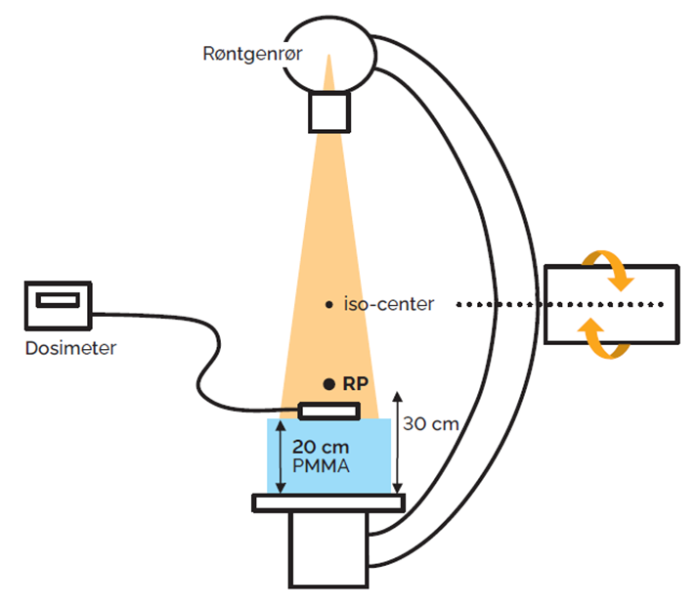
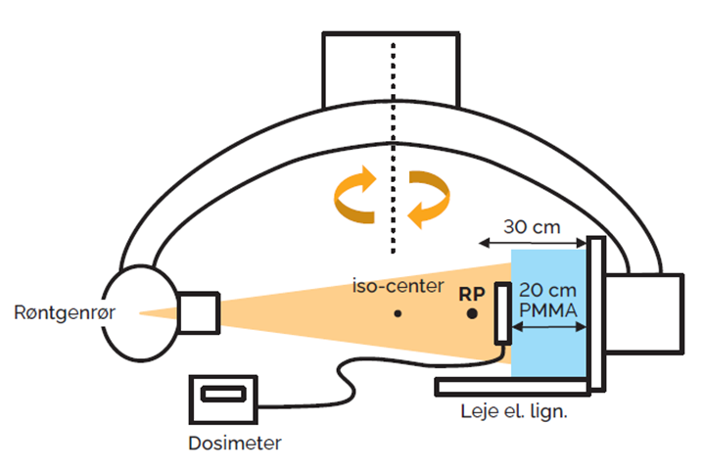
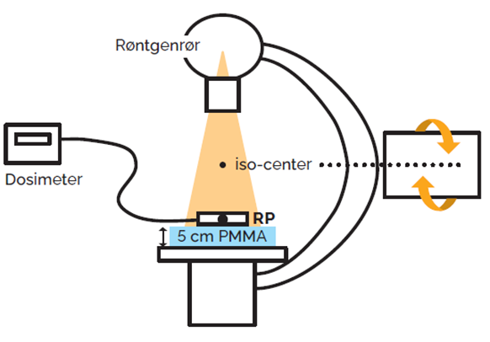

 | Figur 1. Lodret strålegang. |  |  |  | Figur 2. Vandret strålegang |  |  |  |  | Figur 3. Mini C-buer.

Bemærk : | Hvis kontrolpunktet i stedet udføres efter leverandøres egen måleprocedure |  |  |  |  |  |  |  |  |  |  | Firma måleprocedure :
 | angives dette i feltet til højre: |  |  |  |  |  |  |  |  |  |  | Fil-navn på vedhæftet dokument :

4.2 Målinger

Bi-plan | Gennemlysningsenhed |  |  |  |  |  |  |  |  |  | SID[cm]
 | Leje i strålegang [ ja / nej ] |  |  |  |  |  |  |  |  | 30 | RP [cm] ( Gennemlysning RP = 30 cm, Mini C bue RP = 5 cm )
 | Raster [ ja/nej ] ved brug af CINE |  |  |  |  |  |  |  |  |  | H [cm] = afstanden fra detektorkabinetets ydre overflade til dosimeter
 | PMMA [cm]
 | Detektor typer ( SSD detektor eller ionkammer ) |  |  |  |  |  |  |  |  | Enhed | Måleinstrument
 | Projektion ved måling [ Lodret / Vandret } |  |  |  |  |  |  |  |  |  | Enhed for aflæst dosishastighed på dosimeter
 | Felt [ rektangulært / cirkulært ]

 | Bi-plan rør A Vertikal |  |  |  |  |  |  |  |  |  |  |  |  |  |  |  |  | Bi-plan rør B Horizontal
 |  |  |  |  |  |  |  |  |  |  |  | ESAKR | ESAKR | ESAKR |  |  |  |  |  |  |  |  |  |  |  |  |  |  | ESAKR | ESAKR | ESAKR | ESAKR
Måling | FLUORO - gennemlysning |  |  | Dosis | Raster | Filtrering | Pulsrate | Feltstør. | kV | mA | Dose rate | Dose rate | Dose rate | Dose rate | Tolerance | Res. |  | Måling | FLUORO - gennemlysning |  |  | Dosis | Raster | Filtrering | Pulsrate | Feltstør. | kV | mA | Dose rate | Dose rate | Dose rate | Dose rate | Tolerance | Res.
 | Program |  |  | niveau | ja/nej | mm Al/Cu | p/s |  |  |  |  |  |  | mGy/min |  |  |  |  | Program |  |  | niveau | ja/nej | mm Al/Cu | p/s |  |  |  |  |  | µGy/s | mGy/min
 |  |  |  |  |  |  |  | cm |  |  | målt | korr. BSF | korr. RP | korr. RP | ≤ mGy/min | OK / IKKE OK |  |  |  |  |  |  |  |  |  | cm |  |  | målt | korr. BSF | korr. RP | korr. RP | ≤ mGy/min | OK / IKKE OK
1 |  |  |  |  |  |  |  |  |  |  |  |  |  |  |  |  |  | 1
2 |  |  |  |  |  |  |  |  |  |  |  |  |  |  |  |  |  | 2
3 |  |  |  |  |  |  |  |  |  |  |  |  |  |  |  |  |  | 3
4 |  |  |  |  |  |  |  |  |  |  |  |  |  |  |  |  |  | 4
5 |  |  |  |  |  |  |  |  |  |  |  |  |  |  |  |  |  | 5
6 |  |  |  |  |  |  |  |  |  |  |  |  |  |  |  |  |  | 6
7 |  |  |  |  |  |  |  |  |  |  |  |  |  |  |  |  |  | 7
8 |  |  |  |  |  |  |  |  |  |  |  |  |  |  |  |  |  | 8
9 |  |  |  |  |  |  |  |  |  |  |  |  |  |  |  |  |  | 9
10 |  |  |  |  |  |  |  |  |  |  |  |  |  |  |  |  |  | 10
 |  |  |  |  |  |  |  |  |  |  |  | ESAKR | ESAKR | ESAKR |  |  |  |  |  |  |  |  |  |  |  |  |  |  | ESAKR | ESAKR | ESAKR | ESAKR
Måling | CINE - optagelse / eksponering |  |  | Dosis | Undersøgelses | Filtrering | Frame rate | Feltstør. | kV | mA | Dose rate | Dose rate | Dose rate | Dose rate | Tolerance | Res. |  | Måling | CINE - optagelse / eksponering |  |  | Dosis | Undersøgelses | Filtrering | Frame rate | Feltstør. | kV | mA | Dose rate | Dose rate | Dose rate | Dose rate | Tolerance | Res.
 | Program |  |  | niveau | type | mm Al/Cu | frame/s |  |  |  |  |  |  | mGy/frame |  |  |  |  | Program |  |  | niveau | type | mm Al/Cu | frame/s |  |  |  |  |  | µGy/s | mGy/frame
 |  |  |  |  |  |  |  | cm |  |  | målt | korr. BSF | korr. RP | korr. RP | ≤ mGy/frame | OK / IKKE OK |  |  |  |  |  |  |  |  |  | cm |  |  | målt | korr. BSF | korr. RP | korr. RP | ≤ mGy/frame | OK / IKKE OK
1 |  |  |  |  |  |  |  |  |  |  |  |  |  |  |  |  |  | 1
2 |  |  |  |  |  |  |  |  |  |  |  |  |  |  |  |  |  | 2
3 |  |  |  |  |  |  |  |  |  |  |  |  |  |  |  |  |  | 3
4 |  |  |  |  |  |  |  |  |  |  |  |  |  |  |  |  |  | 4 | sd
5 |  |  |  |  |  |  |  |  |  |  |  |  |  |  |  |  |  | 5
6 |  |  |  |  |  |  |  |  |  |  |  |  |  |  |  |  |  | 6
7 |  |  |  |  |  |  |  |  |  |  |  |  |  |  |  |  |  | 7
8 |  |  |  |  |  |  |  |  |  |  |  |  |  |  |  |  |  | 8
9 |  |  |  |  |  |  |  |  |  |  |  |  |  |  |  |  |  | 9
10 |  |  |  |  |  |  |  |  |  |  |  |  |  |  |  |  |  | 10

4.3 Maksimal indgangsdosishastighed og apparatets dosisindikator, DI |  |  |  |  |  |  |  | Kun modtagekontrol

4.3 Testparametre |  |  |  |  |  |  |  |  |  |  |  |  | Bemærkninger
Test mode : | Automatik
Måleudstyr : | Dosimeter. 20 cm PMMA, der dækker hele målefeltet for automatisk dosishastighedsregulering, dog minimum 20 cm x 20 cm. Mini C-buer: 5 cm PMMA, der dækker hele billeddetektoren.
 | Blygummiforklæder, blyplader el.lign. Målebånd.
Procedure : | Hvis muligt, og medmindre der fra leverandøren er angivet en anden opstilling og geometri for dosishastighedsmålinger, udføres kontrollen uden leje i strålegangen og ved minimum SID.
 | For multifunktionsapparatur anvendes en SID på 1 meter.
 | 1. Der vælges organprogram med højeste dosishastighed (kun gennemlysning).
 | For dette organprogram indstilles til:
 | højeste pulsering/kontinuert gennemlysning
 | højeste dosisniveau uden advarselslyd
 | mindste feltstørrelse
 | PMMA-plader og beskyttende materiale (f.eks. blygummiforklæder) placeres foran detektoren indtil dosishastigheden er maksimal ved brug af automatisk dosishastighedsregulering,
 | dvs. at dosishastigheden ikke øges hvis yderligere beskyttende materiale tilføjes.
 | Placér dosimeteret mellem røntgenrør og PMMA samt beskyttende materiale.
 | OBS! Ved brug af ionkammer skal PMMA-pladerne være øverst/tættest på ionkammeret, mens rækkefølgen af PMMA-plader og beskyttende materiale er ligegyldig ved brug af halvlederdetektor.
 | Mål/notér afstanden SID fra billeddetektorens ydre overflade til fokus og afstanden H fra billeddetektorens ydre overflade til dosimeter, samt akkumuleret dosis DI1 i som angivet
 | på gennemlysningsapparatet.
 | Notér, under gennemlysning med automatisk dosishastighedsregulering, aflæst værdi af middel dosishastighed på dosimeteret,
 | Der gennemlyses i tilstrækkelig tid til at ændringen i akkumuleret dosis, DI, kan registreres med mindst 2 betydende cifre.
 | Efter endt gennemlysning aflæses værdien akkumuleret dosis DI2, som angivet på gennemlysningsapparatet og målt dosis D for gennemlysningsperioden aflæses på dosimeteret
 | 2. Gentag kontrollen af maksimal dosishastighed for højdosis-/boostindstilling med advarselslyd, hvis en sådan findes.
Tolerance : | Dosishastighed IAKR i RP: Indstilling uden advarselslyd: IAKRRP ≤ 88 mGy/min. Højdosis-/boostindstilling med advarselslyd: IAKRRP ≤ 176 mGy/min
 | Den Relativ afvigelse bør være ≤ 35 %
Bemærk : | Hvis kontrolpunktet i stedet udføres efter leverandøres egen måleprocedure |  |  |  |  |  |  |  |  |  |  | Firma måleprocedure :
 | angives dette i feltet til højre: |  |  |  |  |  |  |  |  |  |  | Fil-navn på vedhæftet dokument :

4.3 Målinger

Maksimal dosishastighed og apparatets dosisindikator, DI

Bi-plan | Gennemlysningsenhed |  |  |  |  |  |  |  |  |  | SID[cm]
 | PMMA [cm] |  |  |  |  |  |  |  |  | 30 | RP [cm] ( Gennemlysning RP = 30 cm, Mini C bue RP = 5 cm )
 | Yderligere afdækning af billeddetektor [ blyforklæde / stålplade / PMMA ] |  |  |  |  |  |  |  |  |  | H [cm] = afstanden fra billeddetektorens ydre overflade til dosimeter
 | Raster [ ja/nej ] |  |  |  |  |  |  |  |  |  | L [cm] = afstanden fra detektorkabinettets ydre overflade til RPDI ( datablad )
 | Detektor typer ( SSD detektor eller ionkammer ) |  |  |  |  |  |  |  |  | Enhed | Apparatur
 | Projektion ved måling [ Lodret / Vandret ] |  |  |  |  |  |  |  |  |  | Enhed for DI indikator på apparat
 | Felt [ rektangulært / cirkulært ] |  |  |  |  |  |  |  |  |  | Enhed for dosishastigheds indikator på apparat
 |  |  |  |  |  |  |  |  |  | Enhed | Måleinstrument
 |  |  |  |  |  |  |  |  |  |  | Enhed for aflæst dosis på dosimeter
 |  |  |  |  |  |  |  |  |  |  | Enhed for aflæst dosishastigheds på dosimeter

 | Bi-plan rør A Vertikal |  |  |  |  |  |  |  |  |  | Maksimal dosishastighed |  |  |  |  |  |  |  |  | Bi-plan rør B Horizontal |  |  |  |  |  |  |  |  |  | Maksimal dosishastighed
 |  |  |  |  |  |  |  |  |  |  | IAKR | IAKR | IAKR |  |  |  |  |  |  |  |  |  |  |  |  |  |  |  |  | IAKR | IAKR | IAKR
Måling | FLUORO - gennemlysning |  |  | Dosis | Højdosis / | Filtrering | Pulsrate | Feltstør. | kV | Max. | Max | Max | Max | Tolerance | Res. |  |  |  | Måling | FLUORO - gennemlysning |  |  | Dosis | Højdosis / | Filtrering | Pulsrate | Feltstør. | kV | Max. | Max | Max | Max | Tolerance | Res.
 | Program |  |  | niveau | Boost | mm Al/Cu | p/s |  |  | mA | dose rate | dose rate | dose rate | Max. | Max. |  |  |  |  | Program |  |  | niveau | Boost | mm Al/Cu | p/s |  |  | mA | dose rate | dose rate | dose rate | Max. | Max.
 |  |  |  | setting | indstilling |  |  | cm |  |  |  |  | mGy/min | dose rate | dose rate |  |  |  |  |  |  |  | setting | indstilling |  |  | cm |  |  |  |  | mGy/min | dose rate | dose rate
 |  |  |  |  | ja/nej |  | max. | min. |  | max. | målt | korr. BSF & RP | korr. RP | ≤ mGy/min | OK / IKKE OK |  |  |  |  |  |  |  |  | ja/nej |  | max. | min. |  | max. | målt | korr. BSF & RP | korr. RP | ≤ mGy/min | OK / IKKE OK
1 |  |  |  |  |  |  |  |  |  |  |  |  |  |  |  |  |  |  | 1
 |  |  |  |  |  |  |  |  |  |  | Apparatets dosisindikator, DI |  |  |  |  |  |  |  |  |  |  |  |  |  |  |  |  |  |  | Apparatets dosisindikator, DI

Måling | FLUORO - gennemlysning |  |  | Dosis | Højdosis / | Filtrering | Pulsrate | Feltstør. | kV | Max. | Dosis D | RP DI 1 | RP DI 2 | ΔDI = D2 - D1 | Dosis D | Rel. Afv. | Res. |  | Måling | FLUORO - gennemlysning |  |  | Dosis | Højdosis / | Filtrering | Pulsrate | Feltstør. | kV | Max. | Dosis D | RF DI 1 | RF DI 2 | ΔDI = D2 - D1 | Dosis D | Rel. Afv. | Res.
 | Program |  |  | niveau | Boost | mm Al/Cu | p/s |  |  | mA |  |  |  | mGy | mGy | % |  |  |  | Program |  |  | niveau | Boost | mm Al/Cu | p/s |  |  | mA |  |  |  | mGy | mGy | %
 |  |  |  | setting | indstilling |  |  | cm |  |  | aflæst | aflæst | aflæst |  | målt/beregnet |  |  |  |  |  |  |  | setting | indstilling |  |  | cm |  |  | aflæst | aflæst | aflæst |  | målt/beregnet
 |  |  |  |  | ja/nej |  | max. | min. |  | max. | Dosimeter | Nominel | Nominel | Nominel | korr. til RPDI |  | ≤ 35 % |  |  |  |  |  |  | ja/nej |  | max. | min. |  | max. | Dosimeter | Nominel | Nominel | Nominel | korr. til RPDI |  | ≤ 35 %
1 |  |  |  |  |  |  |  |  |  |  |  |  |  |  |  |  |  |  | 1 |  |  |  | Low | nej | 1 mm Cu | 7.5 | 23 | 80 | 150 | 10 | 1 | 9.5

4.4 Indgangsdosishastighed til billeddetektor |  |  |  |  | Modtagekontrol og Statuskontrol

4.4 Testparametre |  |  |  |  |  |  |  |  |  |  | Bemærkninger
Test mode : | Automatik
Måleudstyr : | Dosimeter. 2 mm Cu-filter. Mini C-buer: 0,5 mm Cu-filter (benyt 0,3 mm kobberplade, hvis apparatet mA-mættes ved brug af 0,5 mm).
Procedure : | Cu-filter placeres foran og tæt på røntgenrøret.
 | Dosimeteret placeres direkte på detektoren så den automatiske dosishastighedsregulering ikke påvirkes.
 | Noter følgende parametre: SID, med/uden raster, med/uden leje i strålegang.
 | Under gennemlysning noteres aflæst kV, mA og dosishastighed på dosimeteret.
 | Målingen gentages for de samme klinisk relevante organprogrammer som målt i modtagekontrollens 4.2.
 | For ét hyppigt anvendt organprogram måles desuden ved:
 | alle dosisniveauer (f.eks. lav, medium, høj).
 | et udvalg af pulsrater (mindst 3).
 | alle feltstørrelser.
 | OBS! Der måles ikke ved samtlige kombinationsmuligheder. Når en parameter ændres, fastholdes de resterende ved standardindstilling.
Tolerance : | Modtagekontrollens målinger angiver referenceværdier for kommende kontroller.
 | Ved gentaget modtagekontrol efter reparation måles op imod gældende referenceværdier fra tidligere modtagekontrol.
 | Hvis afvigelsen er > 25 % gentages kontrolpunkt 4.2 og 4.3 og der etableres nye referenceværdier for fremtidige kontroller.
 | Ved statuskontrol bør afvigelsen i forhold til referenceværdier være ≤ 25 %
 | Navngivning af indstillinger skal være retvisende.

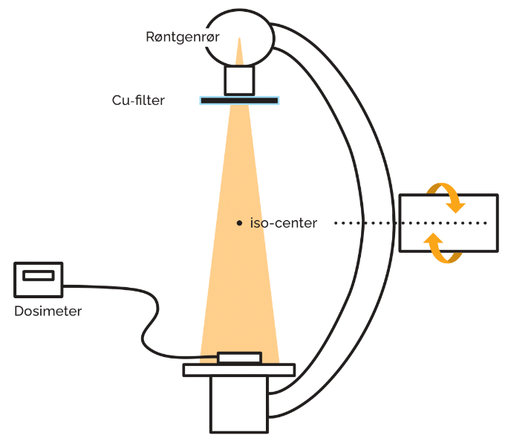

 | Figur 4. Eksempel på måleopstilling.

Bemærk : | Hvis kontrolpunktet i stedet udføres efter leverandøres egen måleprocedure |  |  |  |  |  |  |  |  | Firma måleprocedure :
 | angives dette i feltet til højre: |  |  |  |  |  |  |  |  | Fil-navn på vedhæftet dokument :

4.4 Målinger

Bi-plan | Gennemlysningsenhed
 | Projektion ved måling ( Lodret / Vandret ) |  |  |  |  |  |  |  | Ydre filter [mm Cu]
 | Raster ( ja / nej ) |  |  |  |  |  |  | Enhed | Måleinstrument
 | Leje i strålegang ( ja / nej ) |  |  |  |  |  |  |  | Enhed for aflæst dosishastighed på dosimeter
 | Felt ( rektangulært / cirkulært ) |  |  |  |  |  |  |  |  |  |  |  |  | Modtage- |  |  |  |  |  |  |  |  |  |  |  |  |  |  |  |  | Modtage-
 | Detektor typer ( SSD halvleder eller ionkammer ) |  |  |  |  |  |  |  |  |  |  |  |  | kontrol |  |  |  |  |  |  |  |  |  |  |  |  |  |  |  |  | kontrol
 |  |  |  |  |  |  |  |  |  |  |  |  |  | Baseline |  |  |  |  |  |  |  |  |  |  |  |  |  |  |  |  | Baseline
 |  |  |  |  |  |  |  |  |  |  |  |  |  | Dato |  |  |  |  |  |  |  |  |  |  |  |  |  |  |  |  | Dato
 | Bi-plan rør A Vertikal |  |  |  |  |  |  |  |  |  |  |  |  |  |  |  | Bi-plan rør B Horizontal
Måling | FLUORO - gennemlysning |  |  | Dosis | Pulsrate | Filtrering | Feltstør. | kV | mA | Dose rate | Dose rate | Rel afv. | Res. | Dose rate | Logisk navn |  | Måling | FLUORO - gennemlysning |  |  | Dosis | Pulsrate | Feltstør. | Filtrering | kV | mA | Dose rate | Dose rate | Rel afv. | Res. | Dose rate | Logisk navn
 | Program |  |  | niveau | p/s | mm Al/Cu |  |  |  |  | µGy/s | fra baseline |  | µGy/s | af program |  |  | Program |  |  | niveau | p/s |  | mm Al/Cu |  |  |  | µGy/s | fra baseline |  |  | af program
 |  |  |  |  |  |  | cm |  |  | aflæst | korr. BSF | % | ≤ 25 % | Baseline | OK / IKKE OK |  |  |  |  |  |  |  | cm |  |  |  | aflæst | korr. BSF | % | ≤ 25 % | Baseline | OK / IKKE OK
1 |  |  |  |  |  |  |  |  |  |  |  |  |  |  |  |  | 1
2 |  |  |  |  |  |  |  |  |  |  |  |  |  |  |  |  | 2
3 |  |  |  |  |  |  |  |  |  |  |  |  |  |  |  |  | 3
4 |  |  |  |  |  |  |  |  |  |  |  |  |  |  |  |  | 4
5 |  |  |  |  |  |  |  |  |  |  |  |  |  |  |  |  | 5
6 |  |  |  |  |  |  |  |  |  |  |  |  |  |  |  |  | 6
7 |  |  |  |  |  |  |  |  |  |  |  |  |  |  |  |  | 7
8 |  |  |  |  |  |  |  |  |  |  |  |  |  |  |  |  | 8
9 |  |  |  |  |  |  |  |  |  |  |  |  |  |  |  |  | 9
10 |  |  |  |  |  |  |  |  |  |  |  |  |  |  |  |  | 10
11 |  |  |  |  |  |  |  |  |  |  |  |  |  |  |  |  | 11
12 |  |  |  |  |  |  |  |  |  |  |  |  |  |  |  |  | 12
13 |  |  |  |  |  |  |  |  |  |  |  |  |  |  |  |  | 13
14 |  |  |  |  |  |  |  |  |  |  |  |  |  |  |  |  | 14
15 |  |  |  |  |  |  |  |  |  |  |  |  |  |  |  |  | 15
16 |  |  |  |  |  |  |  |  |  |  |  |  |  |  |  |  | 16
17 |  |  |  |  |  |  |  |  |  |  |  |  |  |  |  |  | 17
18 |  |  |  |  |  |  |  |  |  |  |  |  |  |  |  |  | 18
19 |  |  |  |  |  |  |  |  |  |  |  |  |  |  |  |  | 19
20 |  |  |  |  |  |  |  |  |  |  |  |  |  |  |  |  | 20
Måling | CINE - optagelse / eksponering |  |  | Dosis | Frame rate | Filtrering | Feltstør. | kV | mA | Dose rate | Dose rate | Afv. | Afv. | Dose rate | Logisk navn |  | Måling | CINE - optagelse / eksponering |  |  | Dosis | Frame rate | Feltstør. | Filtrering | kV | mA | Dose rate | Dose rate | Afv. | Afv. | Dose rate | Logisk navn
 | Program |  |  | niveau | fr/s | mm Al/Cu |  |  |  |  | µGy/s | % | % | µGy/s | af program |  |  | Program |  |  | niveau | fr/s |  | mm Al/Cu |  |  |  | µGy/s | % | % |  | af program
 |  |  |  |  |  |  | cm |  |  | aflæst | korr. BSF |  |  | Baseline | OK / IKKE OK |  |  |  |  |  |  |  | cm |  |  |  | aflæst | korr. BSF |  |  | Baseline | OK / IKKE OK
1 |  |  |  |  |  |  |  |  |  |  |  |  |  |  |  |  | 1
2 |  |  |  |  |  |  |  |  |  |  |  |  |  |  |  |  | 2
3 |  |  |  |  |  |  |  |  |  |  |  |  |  |  |  |  | 3
4 |  |  |  |  |  |  |  |  |  |  |  |  |  |  |  |  | 4
5 |  |  |  |  |  |  |  |  |  |  |  |  |  |  |  |  | 5
6 |  |  |  |  |  |  |  |  |  |  |  |  |  |  |  |  | 6
7 |  |  |  |  |  |  |  |  |  |  |  |  |  |  |  |  | 7
8 |  |  |  |  |  |  |  |  |  |  |  |  |  |  |  |  | 8
9 |  |  |  |  |  |  |  |  |  |  |  |  |  |  |  |  | 9
10 |  |  |  |  |  |  |  |  |  |  |  |  |  |  |  |  | 10
11 |  |  |  |  |  |  |  |  |  |  |  |  |  |  |  |  | 11
12 |  |  |  |  |  |  |  |  |  |  |  |  |  |  |  |  | 12
13 |  |  |  |  |  |  |  |  |  |  |  |  |  |  |  |  | 13
14 |  |  |  |  |  |  |  |  |  |  |  |  |  |  |  |  | 14
15 |  |  |  |  |  |  |  |  |  |  |  |  |  |  |  |  | 15
16 |  |  |  |  |  |  |  |  |  |  |  |  |  |  |  |  | 16
17 |  |  |  |  |  |  |  |  |  |  |  |  |  |  |  |  | 17
18 |  |  |  |  |  |  |  |  |  |  |  |  |  |  |  |  | 18
19 |  |  |  |  |  |  |  |  |  |  |  |  |  |  |  |  | 19
20 |  |  |  |  |  |  |  |  |  |  |  |  |  |  |  |  | 20

4.5 Overførsel af dosisværdier |  |  |  |  | Kun modtagekontrol

4.5 Testparametre |  |  |  |  |  |  |  |  |  |  | Bemærkninger
Test mode : | N/A
Måleudstyr : | Intet
Procedure : | Apparaturet sættes op til overførsel til PACS.
 | Apparaturet sættes op til overførsel af RDSR til dosismonitoreringssystem (evt. via PACS)
 | En testundersøgelse overføres.
 | Det kontrolleres evt. i samarbejde med MFE, at undersøgelsen er kommet over i systemerne, herunder at KAP-værdi kommer over med korrekt enhed.
Tolerance : | KAP-værdi kommer over med korrekt enhed
 | For interventionsapparatur skal overførslen ske automatisk
Bemærk : | Hvis kontrolpunktet i stedet udføres efter leverandøres egen måleprocedure |  |  |  |  |  |  |  |  | Firma måleprocedure :
 | angives dette i feltet til højre: |  |  |  |  |  |  |  |  | Fil-navn på vedhæftet dokument :

4.5 Målinger

 |  |  |  |  |  |  |  | Test udført
 |  |  |  |  |  |  |  | og godkendt
Måling | Overførsel |  |  |  |  |  |  | OK / IKKE OK | Bemærkninger
1 | PACS | Overførsel af data til PACS med korrekt KAP enhed ved testundersøgelse
2 | DMS | Overførsel af data til DMS med korrekt KAP-enhed

5. Monitorer og billedkvalitet
Region : |  |  |  |  |  | Kontroltype : |  |  |  |  |  | Leverandør :
Hospital / Sygehus : |  |  |  |  |  | Modalitetstype |  | Bi-plan |  |  |  | Dato for kontrol :
Afdeling : |  |  |  |  |  | Apparat / Model : |  |  |  |  |  | Kontrol udført af :
Rum nr. : |  |  |  |  |  | Serie nr.: |  |  |  |  |  | Rapport afsendt :
Medusa nr. / Apparat nr.: |  |  |  |  |  | Leverandør ID :

5. Kontrol af billedkvalitet

5.1 Kontrol af monitorer |  |  |  |  | Modtagekontrol og Statuskontrol

5.1 Testparametre |  |  |  |  |  |  |  |  |  |  | Bemærkninger
Test mode : | N/A
Måleudstyr : | Testbilleder til kontrol af kontrastforhold: SMPTE-133, TG18-LN12-1 og TG18-LN12-18 eller tilsvarende. Testbilledet skal indeholde helt sort og helt hvidt.
 | Testbillede til kontrol af homogenitet: TG18-UN80 eller tilsvarende.
 | Testbilleder til kontrol af artefakter: TG18-UN10 og TG18-UN80, eller tilsvarende.
 | Luminansmåler.
Procedure : | For hver monitor gøres følgende i de områder af skærmen, hvor røntgenbilledet bliver vist: Rengør skærmen.
 | Indstil monitor til ønsket LUT.
 | Som udgangspunkt anbefales det, at monitorer indstilles til LUT som overholder DICOM GSDF-standarden. Der kan dog afviges fra dette i tilfælde,
 | hvor det af afdelingens/klinikkens KAS-læger/specialeansvarlige vurderes, at man opnår de bedste kliniske resultater med en anden LUT-kurve.
 | Desuden anbefales det, at indstillet minimumslystæthed, Lmin, kalibreres til en værdi på minimum 0,5 cd/m2, gerne omkring 1 cd/m2 hvis det er muligt
 | Kontrastforhold
 | Definitioner:
 | Lamb: Diffus lysrefleksion fra omgivelserne
 | L: Lystæthed målt uden Lamb (med near-range luminansmåler)
 | L’: Lystæthed målt med Lamb (med teleskopisk luminansmåler)
 | Mål lystætheden i det sorte (minimum lystæthed) og det hvide (maksimal lystæthed) felt på testbillederne
 | Måling af lystæthed anbefales udført med near-range luminansmåler[1], da målingen herved er uafhængig af faktisk belysningsstyrke i rummet,
 | som for gennemlysningsapparatur, ofte kan være svær at kontrollere. Monitorens kontrastforhold kan derefter eftervises i en beregning,
 | hvor belysningsstyrke defineres til 100 lux og med kendskab til monitorens refleksionskoefficient (se under beregninger).
 | Ved direkte måling af kontrastforholdet med teleskopisk luminansmåler[2] er det derimod nødvendigt først at sikre en belysningsstyrke på
 | maksimalt 100 lux i rummet.
 | Homogenitet
 | Ved modtagekontrol: Mål lystætheden centralt samt i hvert hjørne af testbilledet.
 | Ved statuskontrol: Billedet vurderes visuelt. Ved tvivl, om billedet kan accepteres som homogent eller ikke, anvendes metode for modtagekontrol
 | Artefakter
 | Kontrollér, om der findes defekte pixler, såsom: lysende, mørke (døde) eller på anden måde ødelagte pixler, samt øvrige fejl.
Tolerance : | Kun modtagekontrol: Indstillet kalibreret lystæthed: Lmaks ≥ 300 cd/m2 ved ønsket LUT.
 | Modtage- og statuskontrol:
 | Kontrastforhold: L’maks/L’min ≥ 250 (defineret ved E = 100 lux).
 | Homogenitet : Modtagekontrol: (Lmålt,højeste – Lmålt,laveste)/Lmålt,laveste ≤ 30 %. Statuskontrol: Ingen synlig inhomogenitet
 | Artefakter: Ingen pixelfejl, ridser mv. der har indflydelse på diagnostikken.

Eksempler på testbilleder fra AAPM TG -18 ( https://euref.org/download/taskgroup-18-images-version-4/ ) som DCM-filer:

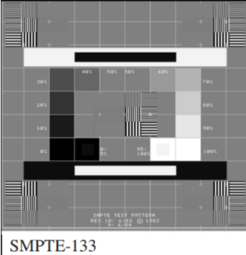





Bemærk : | Hvis kontrolpunktet i stedet udføres efter leverandøres egen måleprocedure |  |  |  |  |  |  |  |  | Firma måleprocedure :
 | angives dette i feltet til højre: |  |  |  |  |  |  |  |  | Fil-navn på vedhæftet dokument :

5.1 Målinger

 | Luminansmåler ( Near range / Teleskopisk ) |  |  |  | Testbillede til hvid ( f.eks. TG 18 testbillede ) |  |  |  |  | Testbillede ( f.eks. TG 18 testbillede ) |  |  |  |  | Testbillede ( Lmin )
 | Belysningsstyrke ( Lux ) [ default = 100 ] |  |  |  | Testbillede til sort ( f.eks. TG 18 testbillede ) |  |  |  |  |  |  |  |  |  | Testbillede ( Lmax )

 |  |  |  | Kontrastforhold |  |  |  |  | Homogenitet |  |  |  |  |  |  | Artefakter
Måling | Monitor | Reflektions- | Lamb | Lmaks | Lmin | Kontrast | Resultat | Resultat | L | L | L | L | L | Homogenitet | Homogenitet | Artefakter
 |  | koefficient |  | målt hvid | målt sort | L`maks / L´min | Kontrast > 250 | Lmaks > 300 | center | øvre højre | nedre højre | nedre venstre | øvre venstre |  | visuel | visuel
 |  | Rd | cd/m2 | cd/m2 | cd/m2 |  |  | cd/m2 | cd/m2 | cd/m2 | cd/m2 | cd/m2 | cd/m2 | < 30 % | OK / IKKE OK | ja/nej
1
2
3
4
5
6
 |  |  |  |  |  |  |  |  |  |  |  |  |  |  |  | Evt. bemærkninger til kontrol af artefakter og billedhomogenitet angives i bemærkningfeltet ovenfor !

5.2 Billedhomogenitet og artefakter |  |  |  |  | Modtagekontrol og Statuskontrol

5.2 Testparametre |  |  |  |  |  |  |  |  |  |  | Bemærkninger
Test mode : | Automatik
Måleudstyr : | 1 mm Cu plade
Procedure : | Kontrollen udføres på én monitor.
 | Vælg mest anvendte kliniske gennemlysningsprogram.
 | Kobberpladen på 1 mm Cu fastgøres på udgangen af røntgenrøret.
 | Gennemlys og vurdér visuelt om billedet fremstår homogent med ensartet gråtone-niveau og er uden synlige artefakter.
 | Hvis man ikke opnår et homogent billede, fordi billedbehandlingen fejler, kan man lægge et lille objekt i periferien af strålefeltet,
 | så der opnås en kontrastforskel i billedet.
 | Billede fra gennemlysning brugt til vurdering af billedkvaliteten gemmes og vedlægges kontrollen som en ukomprimeret DICOM-fil.
Tolerance : | Billedet bør fremstå homogent med ensartet gråtoneniveau.
 | Ingen artefakter, der har indflydelse på diagnostikken.
 | NB: For billedforstærkere er det normalt og acceptabelt at gråtonen i centrum er en anelse lysere end i periferien, men der må ikke være bratte overgange.

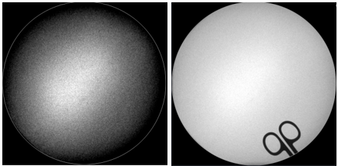
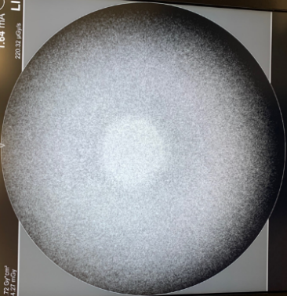

 | Figur 5. Eksempel med og uden objekt i periferien |  |  |  |  | Figur 6. Eksempel på uacceptabel inhomogenitet

Bemærk : | Hvis kontrolpunktet i stedet udføres efter leverandøres egen måleprocedure |  |  |  |  |  |  |  |  | Firma måleprocedure :
 | angives dette i feltet til højre: |  |  |  |  |  |  |  |  | Fil-navn på vedhæftet dokument :

5.2 Målinger

 | Brug af raster [ja/nej]
 | Ydre filtrering [mm Cu]

Måling | Monitor | FLUORO - Program |  | Pulsrate | Feltstør. | kV | mA | Artefakter | Billed- | Dicom-fil | Projektion
 |  |  |  | p/s | cm |  |  | visuel | homogenitet | vedlagt | Bi-plan
 |  |  |  |  |  |  |  | ja/nej | Visuel | ja/nej
1 |  |  |  |  |  |  |  |  |  |  | Vertikal
2 |  |  |  |  |  |  |  |  |  |  | Horizontal

5.3 Lysstyrke- og kontrastindstillinger på monitorer |  |  |  |  | Modtagekontrol og Statuskontrol

5.3 Testparametre |  |  |  |  |  |  |  |  |  |  | Bemærkninger
Test mode : | Automatik
Måleudstyr : | Fantom: Testfantom til kontrol af billedkvalitet.
 | Ydre filtrering: Følg testfantomets specifikationer.
 | Mini C-buer : Hvis brug af testfantomets specificerede ydre filtrering (typisk 1 mm Cu) medfører mA-mætning, udføres kontrollen i stedet
 | med 0,5 mm Cu (benyt 0,3 mm Cu, hvis apparatet stadig mA-mættes ved brug af 0,5 mm Cu)
Procedure : | Vælg feltstørrelse på ca. 25 cm.
 | Følg fantomets specifikationer for brug af ydre filtrering ved gennemlysningen.
 | Fantomet placeres direkte på billeddetektoren.
 | Gennemlysning
 | Gennemlys med automatik indtil skærmbilledet har stabiliseret sig.
 | Efter endt gennemlysning vurderes om kontrastforskellen i lavkontrastfelterne [0 % - 5 %] og [95 % - 100 %] er synlige.
 | Juster, om nødvendigt, på lys- og kontrastindstillinger.
 | NB: Det er vigtigt, at hvid fremstår som hvid og ikke er "overbelyst", så hvid fremstår "glasagtig".
 | Justering foretages i mindst ét organprogram.
 | Kontrollen udføres for alle monitorer.
 | Hvis en monitorvogn kan anvendes med flere C-buer uanset fabrikat og model, anses kontrollen som udført, hvis den er udført med én C-bue.
 | Mini C-buer:
 | Samme fremgangsmåde men med fuld feltstørrelse og evt. med brug af 0,5 mm eller 0,3 mm Cu som ydre filtrering (i tilfælde hvor testfantomets
 | specificerede ydre filtrering medfører mA-mætning).
Tolerance : | Kontrastforskellen i lavkontrastfelterne [0 % - 5 %] og [95 % - 100 %] bør være synlige i mindst ét organprogram.

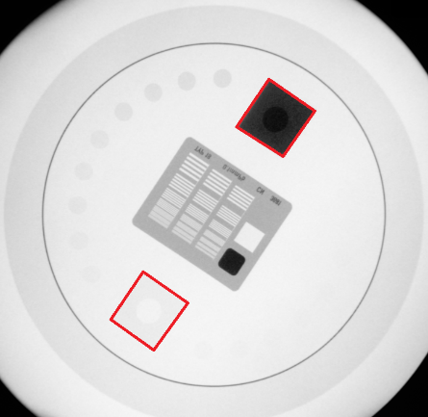

 | Figur 7. Testfantom, hvor lavkontrastfelterne [0 % - 5 %] og [95 % - 100 %] er fremhævet med rød kant

Bemærk : | Hvis kontrolpunktet i stedet udføres efter leverandøres egen måleprocedure |  |  |  |  |  |  |  |  | Firma måleprocedure :
 | angives dette i feltet til højre: |  |  |  |  |  |  |  |  | Fil-navn på vedhæftet dokument :

5.3 Målinger

 | Brug af raster [ja/nej]
 | Ydre filtering [mm Cu]
 | Test fantom - vælg fra liste

Måling | Monitor | FLUORO - Program |  | Pulsrate | Feltstør. | kV | mA | Kontrast
 |  |  |  | p/s | cm |  |  | 0/5 - 95/100
 |  |  |  |  |  |  |  | synlig
1
2
3
4

5.4 Lavkontrastfølsomhed |  |  |  |  | Modtagekontrol og Statuskontrol

5.4 Testparametre |  |  |  |  |  |  |  |  |  |  | Bemærkninger
Test mode : | Automatik
Måleudstyr : | Fantom: Testfantom til kontrol af billedkvalitet.
 | Ydre filtrering: Følg testfantomets specifikationer.
 | Mini C-buer: Hvis testfantomets specificerede ydre filtrering (typisk 1 mm Cu) medfører mA-mætning, udføres kontrollen i stedet
 | med 0,5 mm Cu (benyt 0,3 mm kobberplade, hvis apparatet stadig mA-mættes ved brug af 0,5 mm).
Procedure : | Vælg mest anvendte kliniske gennemlysningsprogram og passende cine-optagelse/eksponering.
 | Vælg feltstørrelse på ca. 25 cm.
 | Fantomet placeres direkte på billeddetektoren.
 | Ydre filtrering fastgøres på udgangen af røntgenrøret.
 | Gennemlysning
 | Gennemlys med automatik indtil skærmbilledet har stabiliseret sig.
 | Under gennemlysning vurderes hvor mange lavkontrastskiver, der er synlige i billedet. Betragtningsafstanden skal svare til normal brug.
 | Notér antallet, af skiver samt kV. og mA.
 | Mini C-buer:
 | Samme fremgangsmåde men med fuld feltstørrelse og evt. med brug af 0,5 mm eller 0,3 mm Cu som ydre filtrering (i tilfælde hvor testfantomets
 | specificerede ydre filtrering medfører mA-mætning).
 | Cine-optagelse/eksponering:
 | Samme procedure som ved gennemlysning.
 | Generelt
 | Billeder fra vurdering af lavkontrastfølsomhed vedlægges kontrollen som en ukomprimeret DICOM-fil.
 | Kontrollen udføres for alle monitorer.
 | Hvis en monitorvogn kan anvendes med flere C-buer uanset fabrikat og model, anses kontrollen som udført, hvis den er udført med én C-bue.
Tolerance : | Gennemlysning: Lavkontrastfølsomhed bør være ≤ 4,0 %.
 | Cine-optagelse/eksponering: Lavkontrastfølsomhed bør være ≤ 2,7 %.
 | Mini C-buer: Hvis det anvendte fantoms nominelle værdier for lavkontrastfølsomhed er specificeret for gennemlysning
 | ved 70 kVp og 1 mm Cu, vil disse værdier ikke kunne bruges, når der anvendes 0,5 mm eller 0,3 mm Cu.
 | I stedet kan fastlægges referenceværdier for antal synlige kontrastskiver ved modtagekontrollen.
 | Ved statuskontrol bør der mindst kunne ses referenceværdi minus to skiver.
 | Dog minimum samme antal kontrastskiver som specificeret for lavkontrastfølsomhed på 4,0 %, ved 70 kVp, 1 mm Cu (antal afhænger af fantom).
 | Loftshængte monitorer og monitorvogne: Bør ikke have en ringere billedkvalitet end monitor på gennemlysningsapparatet.

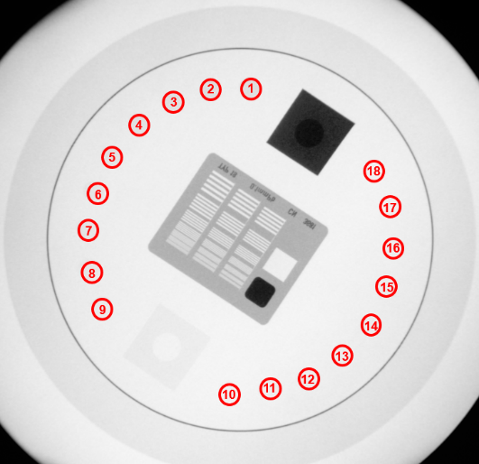

 | Figur 8. Testfantom med markerede lavkontrastskiver

Bemærk : | Hvis kontrolpunktet i stedet udføres efter leverandøres egen måleprocedure |  |  |  |  |  |  |  |  | Firma måleprocedure :
 | angives dette i feltet til højre: |  |  |  |  |  |  |  |  | Fil-navn på vedhæftet dokument :

5.4 Målinger

Bi-plan | Gennemlysningsenhed |  |  |  |  |  |  |  |  |  |  | Mini C bue | Mini C bue |  | Bi-plan | Gennemlysningsenhed
 | Raster [ja/nej] |  |  |  |  |  |  |  |  |  |  | Modtage- | Afvigelse |  |  | Raster [ja/nej]
 | Filtrering [mm Cu] |  |  |  |  |  |  |  |  |  |  | kontrol | fra |  |  | Filtrering [mm Cu]
 | Test fantom - vælg fra liste |  |  |  |  |  |  |  |  |  |  | Baseline | Baseline |  |  | Test fantom - vælg fra liste

 | Bi-plan rør A Vertikal |  |  |  |  |  |  |  |  |  | Dato : | 10.02.2026 |  |  |  | Bi-plan rør B Horizontal
Måling | Monitor | FLUORO - Program |  | Pulsrate | Feltstør. | kV | mA | Antal | Lavkontrast | Res. | Dicom-fil |  |  |  | Måling | Monitor | FLUORO - Program |  | Pulsrate | Feltstør. | kV | mA | Antal | Lavkontrast | Res. | Dicom-fil
 |  |  |  | p/s | cm |  |  | lavkontrast | % |  | vedlagt |  |  |  |  |  |  |  | p/s | cm |  |  | lavkontrast | % |  | vedlagt
 |  |  |  |  |  |  |  | skiver |  | ≤ 4,0 % | ja/nej |  |  |  |  |  |  |  |  |  |  |  | skiver |  | ≤ 4,0 % | ja/nej
1 |  |  |  |  |  |  |  |  |  |  |  | 12 |  |  | 1
2 |  |  |  |  |  |  |  |  |  |  |  | 12 |  |  | 2
3 |  |  |  |  |  |  |  |  |  |  |  | 12 |  |  | 3
4 |  |  |  |  |  |  |  |  |  |  |  | 12 |  |  | 4
Måling | Monitor | CINE - Program |  | Framerate | Feltstør. | kV | mA | Antal | Lavkontrast | Res. | Dicom-fil |  |  |  | Måling | Monitor | CINE - Program |  | Framerate | Feltstør. | kV | mA | Antal | Lavkontrast | Res. | Dicom-fil
 |  |  |  | fr/s | cm |  |  | lavkontrast | % |  | vedlagt |  |  |  |  |  |  |  | fr/s | cm |  |  | lavkontrast | % |  | vedlagt
 |  |  |  |  |  |  |  | skiver |  | ≤ 2,7 % | ja/nej |  |  |  |  |  |  |  |  |  |  |  | skiver |  | ≤ 2,7 % | ja/nej
1 |  |  |  |  |  |  |  |  |  |  |  | 12 |  |  | 1
2 |  |  |  |  |  |  |  |  |  |  |  | 12 |  |  | 2
3 |  |  |  |  |  |  |  |  |  |  |  | 12 |  |  | 3
4 |  |  |  |  |  |  |  |  |  |  |  | 12 |  |  | 4

5.5 Højkontrastopløsning |  |  |  |  | Modtagekontrol og Statuskontrol

5.5 Testparametre |  |  |  |  |  |  |  |  |  |  | Bemærkninger
Test mode : | Automatik
Måleudstyr : | Fantom: Testfantom til kontrol af billedkvalitet. Ydre filtrering: Ingen.
Procedure : | Modtagekontrol:
 | Kontrollen udføres for én feltstørrelse (ca. 25 cm) på alle monitorer.
 | Kontrollen udføres for øvrige feltstørrelser på én monitor.
 | Statuskontrol:
 | Kontrollen udføres for én feltstørrelse (ca. 25 cm) på alle monitorer.
 | Fremgangsmåde:
 | Kontrollen udføres uden ydre filtrering.
 | Vælg mest anvendte kliniske gennemlysningsprogram og passende cine-optagelse/eksponering.
 | Placér fantomet direkte på billeddetektoren, så linjerne i linjepar grupperne danner en vinkel på ca. 45° med billeddetektorens pixel-matrix,
 | monitorernes pixel-matrix og evt. raster.
 | Højkontrastopløsning ved gennemlysning:
 | Gennemlys med automatik og valgt organprogram indtil skærmbilledet har stabiliseret sig.
 | Efter endt gennemlysning noteres kVp og mA.
 | Aflæs, hvor mange grupper af linjepar der er synlige på skærmbilledet og notér antallet. Til et gruppenummer svarer et antal linjepar pr. mm.
 | NB: Med synlige linjepar menes at linjerne er adskilte i hele deres længde inden for gruppen.
 | Anvend gerne digital zoom/forstørrelse af billedet ved evaluering af højkontrastopløsningen.
 | Højkontrastopløsning ved Cine-optagelse/eksponering:
 | Samme procedure som ved gennemlysning.
 | Generelt:
 | Billeder fra vurdering af opløsningsevnen vedlægges kontrollen som en ukomprimeret DICOM-fil.
 | NB: Hvis en monitorvogn kan anvendes med flere C-buer uanset fabrikat og model, anses kontrollen som udført, hvis den er udført med én C-bue.
Tolerance : | Højkontrast opløsningen bør overholde tabellens minimumskrav for lp/mm ( tabel 2 ):
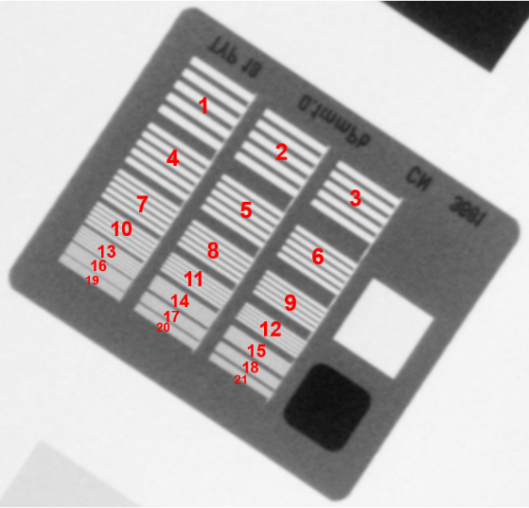
 | Feltstørrelse FD |  | Minimum opløsningsevne
 | FD > 30 cm |  | 1,0 lp/mm
 | 24 cm < FD ≤ 30 cm |  | 1,4 lp/mm
 | 18 cm < FD ≤ 24 cm |  | 1,6 lp/mm
 | 15 cm < FD ≤ 18 cm |  | 1,8 lp/mm
 | FD ≤ 15 cm |  | 2,0 lp/mm
 | Loftshængte monitorer og monitorvogne må ikke have en ringere billedkvalitet
 | end monitor på gennemlysningsapparatet.

 |  |  |  |  |  |  | Figur 9. Linjeparfantom med nummererede linjepargrupper

Bemærk : | Hvis kontrolpunktet i stedet udføres efter leverandøres egen måleprocedure |  |  |  |  |  |  |  |  | Firma måleprocedure :
 | angives dette i feltet til højre: |  |  |  |  |  |  |  |  | Fil-navn på vedhæftet dokument :

5.5 Målinger

Bi-plan | Gennemlysningsenhed |  |  |  |  |  |  |  |  |  |  |  |  | Bi-plan | Gennemlysningsenhed
 | Raster [ja/nej] |  |  |  |  |  |  |  |  |  |  |  |  | ja | Raster [ja/nej]
 | Ydre filtrering [mm Cu] |  |  |  |  |  |  |  |  |  |  |  |  | 1 mm Cu | Ydre filtrering [mm Cu]
 | Test fantom - vælg fra liste |  |  |  |  |  |  |  |  |  |  |  |  | LEEDS 18 FL | Test fantom - vælg fra liste

 | Bi-plan rør A Vertikal |  |  |  |  |  |  |  |  |  |  |  |  |  | Bi-plan rør B Horizontal
Måling | Monitor | FLUORO - Program |  | Pulsrate | Feltstør. | kV | mA | Antal | Højkontrast | Højkontrast | Res. | Dicom-fil |  | Måling | Monitor | FLUORO - Program |  | Pulsrate | Feltstør. | kV | mA | Antal | Højkontrast | Højkontrast | Res. | Dicom-fil
 |  |  |  | p/s | cm |  |  | højkontrast | lp/mm | lp/mm |  | vedlagt |  |  |  |  |  | p/s | cm |  |  | højkontrast | lp/mm | lp/mm |  | vedlagt
 |  |  |  |  |  |  |  | grupper |  | minimum |  | ja/nej |  |  |  |  |  |  |  |  |  | grupper |  | minimum |  | ja/nej
1 |  |  |  |  |  |  |  |  |  |  |  |  |  | 1
2 |  |  |  |  |  |  |  |  |  |  |  |  |  | 2
3 |  |  |  |  |  |  |  |  |  |  |  |  |  | 3
4 |  |  |  |  |  |  |  |  |  |  |  |  |  | 4
5 |  |  |  |  |  |  |  |  |  |  |  |  |  | 5
6 |  |  |  |  |  |  |  |  |  |  |  |  |  | 6
7 |  |  |  |  |  |  |  |  |  |  |  |  |  | 7
8 |  |  |  |  |  |  |  |  |  |  |  |  |  | 8
Måling | Monitor | CINE - Program |  | Framerate | Feltstør. | kV | mA | Antal | Højkontrast | Højkontrast | Res. | Dicom-fil |  | Måling | Monitor | CINE - Program |  | Framerate | Feltstør. | kV | mA | Antal | Højkontrast | Højkontrast | Res. | Dicom-fil
 |  |  |  | fr/s | cm |  |  | højkontrast | lp/mm | lp/mm |  | vedlagt |  |  |  |  |  | fr/s | cm |  |  | højkontrast | lp/mm | lp/mm |  | vedlagt
 |  |  |  |  |  |  |  | grupper |  | minimum |  | ja/nej |  |  |  |  |  |  |  |  |  | grupper |  | minimum |  | ja/nej
1 |  |  |  |  |  |  |  |  |  |  |  |  |  | 1
2 |  |  |  |  |  |  |  |  |  |  |  |  |  | 2
3 |  |  |  |  |  |  |  |  |  |  |  |  |  | 3
4 |  |  |  |  |  |  |  |  |  |  |  |  |  | 4
5 |  |  |  |  |  |  |  |  |  |  |  |  |  | 5
6 |  |  |  |  |  |  |  |  |  |  |  |  |  | 6
7 |  |  |  |  |  |  |  |  |  |  |  |  |  | 7
8 |  |  |  |  |  |  |  |  |  |  |  |  |  | 8

5.6 Forvrængning af monitorbillede (kun for billedforstærker) |  |  |  |  |  | Modtagekontrol og Statuskontrol

5.6 Testparametre |  |  |  |  |  |  |  |  |  |  | Bemærkninger
Test mode : | Automatik
Måleudstyr : | Testfantom med cirkelobjekt.
Procedure : | Kontrollen kan udføres både med og uden ydre filtrering.
 | Anbring testfantomet med cirkelobjekt direkte på billedforstærkeren.
 | Vurdér ved gennemlysning, om testfantomets cirkelobjekt fremtræder som en cirkel uden forvrængning på skærmbilledet.
 | Udføres kun på én monitor.
Tolerance : | Ingen forvrængning af testobjektet på skærmbilledet.

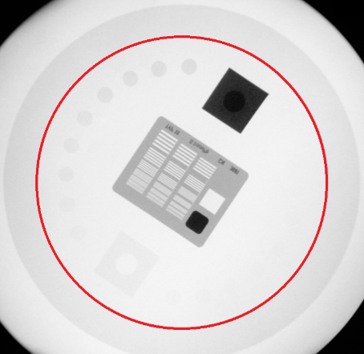

 | Figur 10. Testfantom med markeret cirkelobjekt

Bemærk : | Hvis kontrolpunktet i stedet udføres efter leverandøres egen måleprocedure |  |  |  |  |  |  |  |  | Firma måleprocedure :
 | angives dette i feltet til højre: |  |  |  |  |  |  |  |  | Fil-navn på vedhæftet dokument :

5.6 Målinger

 | Filtrering [mm Cu]
 | Test fantom - vælg fra liste

Måling | Monitor | FLUORO - Program |  | Pulsrate | Feltstør. | kV | mA | Forvrængning
 |  |  |  | p/s | cm |  |  | ja/nej
1

6. Eftersyn
Region : | Kontroltype : |  |  |  |  |  | Leverandør :
Hospital / Sygehus : | Modalitetstype |  | Bi-plan |  |  |  | Dato for kontrol :
Afdeling : | Apparat / Model : |  |  |  |  |  | Kontrol udført af :
Rum nr. : | Serie nr.: |  |  |  |  |  | Rapport afsendt :
Medusa nr. / Apparat nr.: | Leverandør ID :

6. Eftersyn |  | Årligt eftersyn

6.1. Eftersyn af ledninger, stikpropper, aflastninger og isolation
6.2. Eftersyn og afprøvning af mekaniske dele
6.3. Eftersyn af kontrolpanel og displays
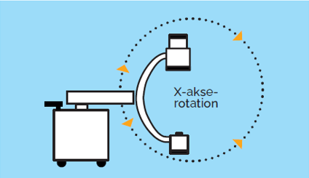
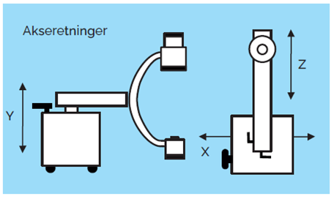
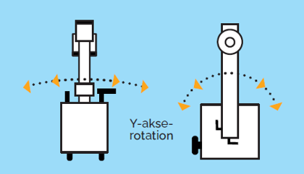
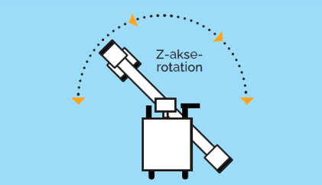

6 Målinger :

 |  |  | Sæt X
6.1 Eftersyn af ledninger, stikpropper, aflastninger og isolation |  |  | OK | IKKE OK | N/A | Bemærkninger
Højspændingskabler
Netkabler
Alle kabeludfald samt fiksering af disse.
Håndudløsere
Fodkontakter
Evt. fastinstalleret leje

6.2. Eftersyn og afprøvning af mekaniske dele |  |  | OK | IKKE OK | N/A | Bemærkninger
Transportable C buer :
C-buens bevægelser Fig. 1
Endestop, bevægelighed, udbalancering/fiksering.
X-akse rotation. (Orbital) samt bremse.
Y-akse rotation. sidevejs på undervogn, typisk 5-20 grader, Afprøves til yderkanter samt bremse.
Z-akse rotation (Propella) samt bremse.
Undervogns bevægelser Fig. 2
Frem og tilbage "glider på undervogn". Afprøves til yderkanter samt bremse.
Y Vertikal /Elektrisk op og ned. Skal køre jævnt uden mislyde. Afprøves til yderkanter.
Z Køre frem og tilbage.
X Køre sidelæns
Bremse (Hjulbremse) på C-bue samt evt. monitorvogn.
Bevægelser af arm til monitor samt evt. låse på disse.
Fastspænding af alle dele.
Nødstop skal fungere efter hensigten

Fastinstalleret C buer :
C-buens bevægelser
Endestop, bevægelighed, udbalancering/fiksering.
X-akse rotation. (Orbital) samt bremse.
Y-akse rotation, ved gulv eller loft ophæng.
Z-akse rotation (Propella) samt bremse.
Regulering af SID. Elektrisk. Afprøves til yderkanter.

Monitorer
Bevægelser af arm til monitor samt evt. låse på disse.
Ud-balancering.

Leje
Vertikal og horisontal bevægelse. og evt. kip. Elektrisk op og ned. Skal køre jævnt uden mislyde.
Bremse. Flydefunktion.
Fastspænding af alle dele.

Nødstop skal fungere efter hensigten

6.3. Eftersyn af kontrolpanel og displays |  |  | OK | IKKE OK | N/A | Bemærkninger
Røntgen ON
kV
mA
Gennemlysnings tid
KAP ( PKA )

